Hoja1
 |  |  | DULCERIA
 |  |  | 1 | 2 | 3 | 4 | 5 | 6 | 7 | 8 | 9 | 10 | 11 |  |  |  | TAQUILLA |  |  |  |  |  |  |  |  | TAQUILLA AUTOMATICA |  |  |  |  |  |  |  |  |  | DULCERIA |  |  |  |  |  |  |  |  | CAFETERIA |  |  |  |  |  |  |  | ENTRADA SALAS
 |  |  |  |  |  |  |  |  |  |  |  |  |  |  |  |  | Personas | Entrada fila | Salida fila | Numero de taquilla | Entrada taquilla | Salida taquilla |  |  |  | Personas | Número de taquilla | Entrada fila | Salida fila | Numero de taquilla | Entrada taquilla | Salida taquilla |  |  |  | Personas | Entrada fila | Salida fila | Número de caja | Entrada dulcería | Salida dulcería |  |  |  | Personas | Entrada fila | Salida fila | Entrada cafeteria | Salida cafeteria |  |  |  | Personas | Entrada fila | Salida fila | Entrada salas | Salida salas
 |  |  |  |  |  |  |  |  |  |  |  |  |  |  |  | 1 | 2 | 7:10:00 | 7:10:00 | 1 | 7:10:00 | 7:14:00 | 0:04:00 | 4.00 | 1 | 2 | 3 | 7:05:00 | 7:06:00 | 2 | 7:06:00 | 7:07:00 | 0:01:00 | 1.00 | 1 | 2 | 7:00:00 | 7:10:00 | 3 | 7:05:00 | 7:10:00 | 0:05:00 | 5.00 | 1 | 2 | 7:05:00 | 7:05:00 | 7:05:00 | 7:10:00 | 0:05:00 | 5.00 | 1 | 3 | 7:05:00 | 7:06:00 | 7:06:00 | N/A | 0:01:00
 |  |  |  |  |  |  |  |  |  |  |  |  |  |  |  | 2 | 1 | 7:11:00 | 7:11:00 | 2 | 7:11:00 | 7:13:00 | 0:02:00 | 2.00 | 2 | 2 | 1 | 7:07:00 | 7:08:00 | 1 | 7:08:00 | 7:10:00 | 0:02:00 | 2.00 | 2 | 3 | 7:00:00 | 7:10:00 | 4 | 7:07:00 | 7:10:00 | 0:03:00 | 3.00 | 2 | 3 | 7:08:00 | 7:10:00 | 7:10:00 | 7:14:00 | 0:04:00 | 4.00 | 2 | 2 | 7:07:00 | 7:08:00 | 7:08:00 | N/A | 0:01:00
 |  |  |  |  |  | FILA DULCERIA |  |  |  |  |  |  |  |  |  | 3 | 4 | 7:12:00 | 7:13:00 | 2 | 7:13:00 | 7:16:00 | 0:03:00 | 3.00 | 3 | 1 | 2 | 7:10:00 | 7:12:00 | 2 | 7:12:00 | 7:14:00 | 0:02:00 | 2.00 | 3 | 5 | 7:00:00 | 7:05:00 | 3 | 7:05:00 | 7:10:00 | 0:05:00 | 5.00 | 3 | 2 | 7:10:00 | 7:14:00 | 7:14:00 | 7:20:00 | 0:06:00 | 6.00 | 3 | 1 | 7:07:00 | 7:09:00 | 7:09:00 | N/A | 0:02:00
 |  |  |  |  |  |  |  |  |  |  |  |  |  |  |  | 4 | 1 | 7:12:00 | 7:14:00 | 1 | 7:14:00 | 7:16:00 | 0:02:00 | 2.00 | 4 | 1 | 2 | 7:15:00 | 7:17:00 | 2 | 7:17:00 | 7:19:00 | 0:02:00 | 2.00 | 4 | 4 | 7:01:00 | 7:07:00 | 4 | 7:07:00 | 7:14:00 | 0:07:00 | 7.00 | 4 | 1 | 7:15:00 | 7:20:00 | 7:20:00 | 7:24:00 | 0:04:00 | 4.00 | 4 | 4 | 7:09:00 | 7:10:00 | 7:10:00 | N/A | 0:01:00
 |  |  |  |  |  |  |  |  |  |  |  |  |  |  |  | 5 | 1 | 7:12:00 | 7:16:00 | 1 | 7:16:00 | 7:19:00 | 0:03:00 | 3.00 | 5 | 2 | 3 | 7:18:00 | 7:20:00 | 1 | 7:20:00 | 7:21:00 | 0:01:00 | 1.00 | 5 | 4 | 7:01:00 | 7:10:00 | 1 | 7:13:00 | 7:20:00 | 0:07:00 | 7.00 | 5 | 2 | 7:20:00 | 7:24:00 | 7:24:00 | 7:27:00 | 0:03:00 | 3.00 | 5 | 5 | 7:09:00 | 7:11:00 | 7:11:00 | N/A | 0:02:00
 |  |  |  |  |  |  |  |  |  |  |  |  |  |  |  | 6 | 3 | 7:14:00 | 7:16:00 | 2 | 7:16:00 | 7:20:00 | 0:04:00 | 4.00 | 6 | 0 | N/A | N/A | N/A | N/A | N/A | N/A | #VALUE! | 0.00 | 6 | 1 | 7:01:00 | 7:10:00 | 3 | 7:15:00 | 7:17:00 | 0:02:00 | 2.00 | 6 | 2 | 7:23:00 | 7:27:00 | 7:27:00 | 7:30:00 | 0:03:00 | 3.00 | 6 | 3 | 7:12:00 | 7:13:00 | 7:13:00 | N/A | 0:01:00
 |  |  |  |  |  |  |  |  |  |  |  |  |  |  |  | 7 | 4 | 7:14:00 | 7:19:00 | 1 | 7:19:00 | 7:22:00 | 0:03:00 | 3.00 | 7 | 1 | 1 | 7:25:00 | 7:26:00 | 1 | 7:26:00 | 7:27:00 | 0:01:00 | 1.00 | 7 | 1 | 7:02:00 | 7:11:00 | 9 | 7:15:00 | 7:17:00 | 0:02:00 | 2.00 | 7 | 2 | 7:24:00 | 7:30:00 | 7:30:00 | 7:35:00 | 0:05:00 | 5.00 | 7 | 2 | 7:14:00 | 7:15:00 | 7:15:00 | N/A | 0:01:00
 |  |  |  |  |  |  |  |  |  |  |  |  |  |  |  | 8 | 2 | 7:14:00 | 7:20:00 | 2 | 7:20:00 | 7:22:00 | 0:02:00 | 2.00 | 8 | 1 | 3 | 7:27:00 | 7:28:00 | 2 | 7:28:00 | 7:29:00 | 0:01:00 | 1.00 | 8 | 1 | 7:02:00 | 7:13:00 | 11 | 7:15:00 | 7:17:00 | 0:02:00 | 2.00 | 8 | 3 | 7:30:00 | 7:35:00 | 7:35:00 | 7:38:00 | 0:03:00 | 3.00 | 8 | 1 | 7:15:00 | 7:16:00 | 7:16:00 | N/A | 0:01:00
 |  |  |  |  |  |  |  |  |  |  |  |  |  |  |  | 9 | 5 | 7:20:00 | 7:22:00 | 2 | 7:22:00 | 7:26:00 | 0:04:00 | 4.00 | 9 | 0 | N/A | N/A | N/A | N/A | N/A | N/A | #VALUE! | 0.00 | 9 | 3 | 7:02:00 | 7:14:00 | 4 | 7:14:00 | 7:22:00 | 0:08:00 | 8.00 | 9 | 4 | 7:32:00 | 7:38:00 | 7:38:00 | 7:45:00 | 0:07:00 | 7.00 | 9 | 6 | 7:15:00 | 7:17:00 | 7:17:00 | N/A | 0:02:00
 |  |  |  |  |  |  |  |  |  |  |  |  |  |  |  | 10 | 1 | 7:21:00 | 7:22:00 | 1 | 7:22:00 | 7:24:00 | 0:02:00 | 2.00 | 10 | 1 | 1 | 7:32:00 | 7:34:00 | 1 | 7:34:00 | 7:35:00 | 0:01:00 | 1.00 | 10 | 3 | 7:02:00 | 7:16:00 | 2 | 7:16:00 | 7:22:00 | 0:06:00 | 6.00 | 10 | 3 | 7:35:00 | 7:45:00 | 7:45:00 | 7:49:00 | 0:04:00 | 4.00 | 10 | 4 | 7:17:00 | 7:18:00 | 7:18:00 | N/A | 0:01:00
 |  |  |  |  |  |  |  |  |  |  |  |  |  |  |  | 11 | 1 | 7:21:00 | 7:24:00 | 1 | 7:24:00 | 7:27:00 | 0:03:00 | 3.00 | 11 | 2 | 2 | 7:36:00 | 7:37:00 | 2 | 7:37:00 | 7:38:00 | 0:01:00 | 1.00 | 11 | 1 | 7:02:00 | 7:16:00 | 5 | 7:16:00 | 7:19:00 | 0:03:00 | 3.00 | 11 | 2 | 7:35:00 | 7:49:00 | 7:49:00 | 7:52:00 | 0:03:00 | 3.00 | 11 | 3 | 7:20:00 | 7:21:00 | 7:21:00 | N/A | 0:01:00
 |  |  |  |  |  |  |  |  |  |  |  |  |  |  |  | 12 | 1 | 7:21:00 | 7:26:00 | 2 | 7:26:00 | 7:28:00 | 0:02:00 | 2.00 | 12 | 1 | 1 | 7:40:00 | 7:41:00 | 1 | 7:41:00 | 7:42:00 | 0:01:00 | 1.00 | 12 | 2 | 7:03:00 | 7:17:00 | 7 | 7:17:00 | 7:20:00 | 0:03:00 | 3.00 | 12 | 3 | 7:50:00 | 7:52:00 | 7:52:00 | 7:56:00 | 0:04:00 | 4.00 | 12 | 2 | 7:21:00 | 7:22:00 | 7:22:00 | N/A | 0:01:00
CAFÉ |  |  |  |  |  |  |  |  |  |  |  |  |  |  |  | 13 | 2 | 7:21:00 | 7:27:00 | 1 | 7:27:00 | 7:30:00 | 0:03:00 | 3.00 | 13 | 1 | 2 | 7:44:00 | 7:45:00 | 2 | 7:45:00 | 7:46:00 | 0:01:00 | 1.00 | 13 | 4 | 7:03:00 | 7:17:00 | 3 | 7:17:00 | 7:24:00 | 0:07:00 | 7.00 | 13 | 3 | 7:50:00 | 7:56:00 | 7:56:00 | 8:00:00 | 0:04:00 | 4.00 | 13 | 2 | 7:22:00 | 7:23:00 | 7:23:00 | N/A | 0:01:00
 |  | FILA CAFETERIA |  |  |  |  |  |  |  |  |  |  |  | TAQUILLA |  | 14 | 4 | 7:25:00 | 7:28:00 | 2 | 7:28:00 | 7:32:00 | 0:04:00 | 4.00 | 14 | 0 | N/A | N/A | N/A | N/A | N/A | N/A | #VALUE! | 0.00 | 14 | 2 | 7:03:00 | 7:17:00 | 9 | 7:17:00 | 7:22:00 | 0:05:00 | 5.00 | 14 | 1 | 7:55:00 | 8:00:00 | 8:00:00 | 8:03:00 | 0:03:00 | 3.00 | 14 | 1 | 7:24:00 | 7:25:00 | 7:25:00 | N/A | 0:01:00
1 |  |  |  |  |  |  |  |  |  |  |  |  |  |  |  | 15 | 1 | 7:27:00 | 7:30:00 | 1 | 7:30:00 | 7:32:00 | 0:02:00 | 2.00 | 15 | 0 | N/A | N/A | N/A | N/A | N/A | N/A | #VALUE! | 0.00 | 15 | 4 | 7:03:00 | 7:17:00 | 11 | 7:17:00 | 7:25:00 | 0:08:00 | 8.00 | 15 | 1 | 7:57:00 | 8:03:00 | 8:03:00 | 8:07:00 | 0:04:00 | 4.00 | 15 | 2 | 7:27:00 | 7:28:00 | 7:28:00 | N/A | 0:01:00
 |  |  |  |  |  |  |  |  |  |  | FILA TAQUILLA |  |  |  |  | 16 | 2 | 7:27:00 | 7:32:00 | 1 | 7:32:00 | 7:36:00 | 0:04:00 | 4.00 | 16 | 2 | 3 | 7:48:00 | 7:50:00 | 2 | 7:50:00 | 7:51:00 | 0:01:00 | 1.00 | 16 | 2 | 7:04:00 | 7:18:00 | 10 | 7:18:00 | 7:23:00 | 0:05:00 | 5.00 | 16 | 2 | 7:59:00 | 8:07:00 | 8:07:00 | 8:10:00 | 0:03:00 | 3.00 | 16 | 2 | 7:28:00 | 7:29:00 | 7:29:00 | N/A | 0:01:00
 |  |  |  |  |  |  |  |  |  |  |  | 1 |  | Automatico 1 |  | 17 | 1 | 7:30:00 | 7:32:00 | 2 | 7:32:00 | 7:34:00 | 0:02:00 | 2.00 | 17 | 1 | 2 | 7:50:00 | 7:51:00 | 2 | 7:51:00 | 7:53:00 | 0:02:00 | 2.00 | 17 | 1 | 7:04:00 | 7:18:00 | 5 | 7:18:00 | 7:23:00 | 0:05:00 | 5.00 | 17 | 2 | 8:04:00 | 8:10:00 | 8:10:00 | 8:13:00 | 0:03:00 | 3.00 | 17 | 2 | 7:30:00 | 7:31:00 | 7:31:00 | N/A | 0:01:00
 |  |  |  |  |  |  |  |  |  |  |  |  |  |  |  | 18 | 4 | 7:31:00 | 7:34:00 | 2 | 7:34:00 | 7:38:00 | 0:04:00 | 4.00 | 18 | 1 | 3 | 7:53:00 | 7:54:00 | 3 | 7:54:00 | 7:55:00 | 0:01:00 | 1.00 | 18 | 1 | 7:04:00 | 7:20:00 | 4 | 7:20:00 | 7:23:00 | 0:03:00 | 3.00 | 18 | 3 | 8:10:00 | 8:13:00 | 8:13:00 | 8:17:00 | 0:04:00 | 4.00 | 18 | 3 | 7:31:00 | 7:32:00 | 7:32:00 | N/A | 0:01:00
 |  |  |  |  |  |  |  |  |  |  |  | 2 |  | Automatico 2 |  | 19 | 5 | 7:31:00 | 7:36:00 | 1 | 7:36:00 | 7:41:00 | 0:05:00 | 5.00 | 19 | 2 | 1 | 7:55:00 | 7:57:00 | 1 | 7:57:00 | 7:59:00 | 0:02:00 | 2.00 | 19 | 2 | 7:04:00 | 7:20:00 | 6 | 7:20:00 | 7:24:00 | 0:04:00 | 4.00 | 19 | 4 | 8:10:00 | 8:17:00 | 8:17:00 | 8:20:00 | 0:03:00 | 3.00 | 19 | 4 | 7:32:00 | 7:33:00 | 7:33:00 | N/A | 0:01:00
 |  |  |  |  |  |  |  |  |  |  |  |  |  |  |  | 20 | 1 | 7:32:00 | 7:38:00 | 2 | 7:38:00 | 7:40:00 | 0:02:00 | 2.00 | 20 | 0 | N/A | N/A | N/A | N/A | N/A | N/A | #VALUE! | 0.00 | 20 | 3 | 7:04:00 | 7:22:00 | 3 | 7:22:00 | 7:25:00 | 0:03:00 | 3.00 | 20 | 2 | 8:15:00 | 8:20:00 | 8:20:00 | 8:25:00 | 0:05:00 | 5.00 | 20 | 5 | 7:33:00 | 7:34:00 | 7:34:00 | N/A | 0:01:00
 |  |  |  |  |  |  |  |  |  |  |  | 3 |  | Automatico 3 |  | 21 | 1 | 7:32:00 | 7:41:00 | 1 | 7:41:00 | 7:43:00 | 0:02:00 | 2.00 | 21 | 0 | N/A | N/A | N/A | N/A | N/A | N/A | #VALUE! | 0.00 | 21 | 1 | 7:05:00 | 7:22:00 | 6 | 7:22:00 | 7:24:00 | 0:02:00 | 2.00 | 21 | 2 | 8:19:00 | 8:25:00 | 8:25:00 | 8:28:00 | 0:03:00 | 3.00 | 21 | 3 | 7:33:00 | 7:35:00 | 7:35:00 | N/A | 0:02:00
 |  |  |  |  |  |  |  |  |  |  |  |  |  |  |  | 22 | 2 | 7:35:00 | 7:40:00 | 2 | 7:40:00 | 7:43:00 | 0:03:00 | 3.00 | 22 | 2 | 1 | 7:58:00 | 8:00:00 | 1 | 8:00:00 | 8:01:00 | 0:01:00 | 1.00 | 22 | 3 | 7:05:00 | 7:23:00 | 8 | 7:23:00 | 7:29:00 | 0:06:00 | 6.00 | 22 | 1 | 8:23:00 | 8:28:00 | 8:28:00 | 8:32:00 | 0:04:00 | 4.00 | 22 | 3 | 7:34:00 | 7:36:00 | 7:36:00 | N/A | 0:02:00
 |  |  |  |  |  |  |  |  |  |  |  |  |  |  |  | 23 | 1 | 7:40:00 | 7:43:00 | 1 | 7:43:00 | 7:44:00 | 0:01:00 | 1.00 | 23 | 1 | 1 | 8:00:00 | 8:01:00 | 1 | 8.01 | 8:03:00 | -7.6745833333 | 2.00 | 23 | 1 | 7:07:00 | 7:23:00 | 1 | 7:23:00 | 7:25:00 | 0:02:00 | 2.00 | 23 | 2 | 8:30:00 | 8:32:00 | 8:32:00 | 8:32:00 | 0:00:00 | 0.00 | 23 | 2 | 7:35:00 | 7:37:00 | 7:37:00 | N/A | 0:02:00
 |  |  |  |  |  |  |  |  |  |  |  |  |  | Normal 1 |  | 24 | 1 | 7:41:00 | 7:43:00 | 2 | 7:43:00 | 7:45:00 | 0:02:00 | 2.00 | 24 | 3 | 2 | 8:03:00 | 8:04:00 | 2 | 8:04:00 | 8:06:00 | 0:02:00 | 2.00 | 24 | 2 | 7:10:00 | 7:23:00 | 2 | 7:23:00 | 7:27:00 | 0:04:00 | 4.00 | 24 | 3 | 8:30:00 | 8:32:00 | 8:32:00 | 8:37:00 | 0:05:00 | 5.00 | 24 | 1 | 7:35:00 | 7:38:00 | 7:38:00 | N/A | 0:03:00
 | ENTRADA A SALAS |  | FILA SALAS |  |  |  |  |  |  |  |  |  |  |  |  | 25 | 2 | 7:43:00 | 7:44:00 | 1 | 7:44:00 | 7:44:00 | 0:00:00 | 0.00 | 25 | 1 | 3 | 8:05:00 | 8:07:00 | 2 | 8:07:00 | 8:09:00 | 0:02:00 | 2.00 | 25 | 1 | 7:12:00 | 7:24:00 | 4 | 7:24:00 | 7:26:00 | 0:02:00 | 2.00 | 25 | 3 | 8:30:00 | 8:37:00 | 8:37:00 | 8:41:00 | 0:04:00 | 4.00 | 25 | 2 | 7:36:00 | 7:39:00 | 7:39:00 | N/A | 0:03:00
 |  |  |  |  |  |  |  |  |  |  |  |  |  | Normal 2 |  | 26 | 3 | 7:43:00 | 7:44:00 | 1 | 7:44:00 | 7:48:00 | 0:04:00 | 4.00 | 26 | 0 | N/A | 8:10:00 | 8:12:00 |  | 8:12:00 | 8:13:00 | 0:01:00 | 1.00 | 26 | 3 | 7:12:00 | 7:24:00 | 5 | 7:24:00 | 7:28:00 | 0:04:00 | 4.00 | 26 | 2 | 8:35:00 | 8:41:00 | 8:41:00 | 8:45:00 | 0:04:00 | 4.00 | 26 | 2 | 7:36:00 | 7:40:00 | 7:40:00 | N/A | 0:04:00
 |  |  |  |  |  |  |  |  |  |  |  |  |  |  |  | 27 | 1 | 7:43:00 | 7:45:00 | 2 | 7:45:00 | 7:47:00 | 0:02:00 | 2.00 | 27 | 2 | 2 | 8:11:00 | 8:13:00 | 2 | 8:13:00 | 8:15:00 | 0:02:00 | 2.00 | 27 | 2 | 7:12:00 | 7:24:00 | 4 | 7:24:00 | 7:28:00 | 0:04:00 | 4.00 | 27 | 2 | 8:37:00 | 8:45:00 | 8:45:00 | 8:50:00 | 0:05:00 | 5.00 | 27 | 3 | 7:37:00 | 7:41:00 | 7:41:00 | N/A | 0:04:00
 |  |  |  |  |  |  |  |  |  |  |  |  |  |  |  | 28 | 1 | 7:46:00 | 7:47:00 | 2 | 7:47:00 | 7:49:00 | 0:02:00 | 2.00 | 28 | 1 | 1 | 8:14:00 | 8:16:00 | 1 | 8:16:00 | 8:17:00 | 0:01:00 | 1.00 | 28 | 1 | 7:15:00 | 7:25:00 | 1 | 7:25:00 | 7:27:00 | 0:02:00 | 2.00 | 28 | 1 | 8:40:00 | 8:50:00 | 8:50:00 | 8:54:00 | 0:04:00 | 4.00 | 28 | 2 | 7:38:00 | 7:42:00 | 7:42:00 | N/A | 0:04:00
 |  |  |  |  |  |  |  |  |  |  |  |  |  |  |  | 29 | 2 | 7:47:00 | 7:48:00 | 1 | 7:48:00 | 7:50:00 | 0:02:00 | 2.00 | 29 | 0 | N/A | N/A | N/A | N/A | N/A | N/A | #VALUE! | 0.00 | 29 | 1 | 7:16:00 | 7:25:00 | 10 | 7:25:00 | 7:27:00 | 0:02:00 | 2.00 | 29 | 2 | 8:50:00 | 8:54:00 | 8:54:00 | 8:58:00 | 0:04:00 | 4.00 | 29 | 4 | 7:39:00 | 7:43:00 | 7:43:00 | N/A | 0:04:00
 |  |  |  |  |  |  |  |  |  |  |  |  |  |  |  | 30 | 1 | 7:48:00 | 7:49:00 | 2 | 7:49:00 | 7:53:00 | 0:04:00 | 4.00 | 30 | 0 | N/A | N/A | N/A | N/A | N/A | N/A | #VALUE! | 0.00 | 30 | 3 | 7:20:00 | 7:26:00 | 11 | 7:26:00 | 7:30:00 | 0:04:00 | 4.00 | 30 | 2 | 8:50:00 | 8:58:00 | 8:58:00 | 9:02:00 | 0:04:00 | 4.00 | 30 | 4 | 7:40:00 | 7:44:00 | 7:44:00 | N/A | 0:04:00
 |  |  |  |  |  |  |  |  |  |  |  |  |  |  |  | Total P. | 61 |  |  |  |  |  |  |  | Total P. | 31 |  |  | taquilla |  |  |  |  |  | Total P. | 67 |  |  |  |  |  |  |  | Total P. | 67 |  |  |  |  |  |  |  | 83 | 26.86%
 |  |  |  |  |  |  |  |  |  |  |  |  |  |  |  | % | 19.74% |  |  |  |  |  |  |  | % | 10.03% |  |  | 2 | 15 |  |  |  |  | % | 21.68% |  |  |  |  |  |  |  | % | 21.68%
 |  |  |  |  |  |  |  |  |  |  |  |  |  |  |  |  |  |  |  |  |  |  |  |  |  |  |  |  | 1 | 16
SALAS |  |  |  |  |  |  |  |  |  |  |  |  |  |  |  |  |  |  |  |  |  |  |  |  |  | total personas | 309 |  | 10.04 | 31
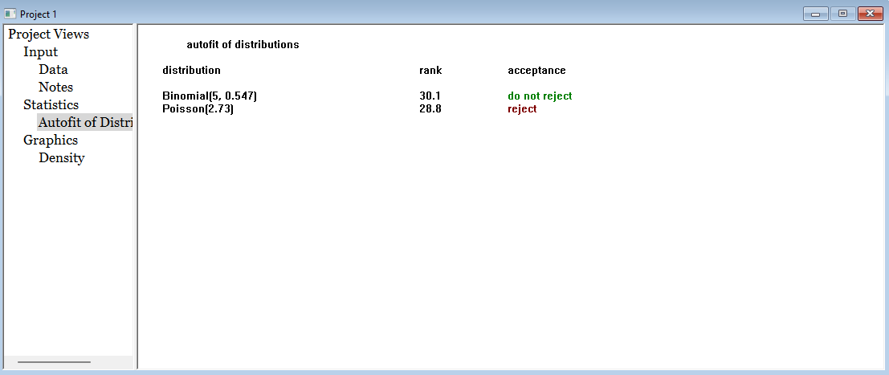
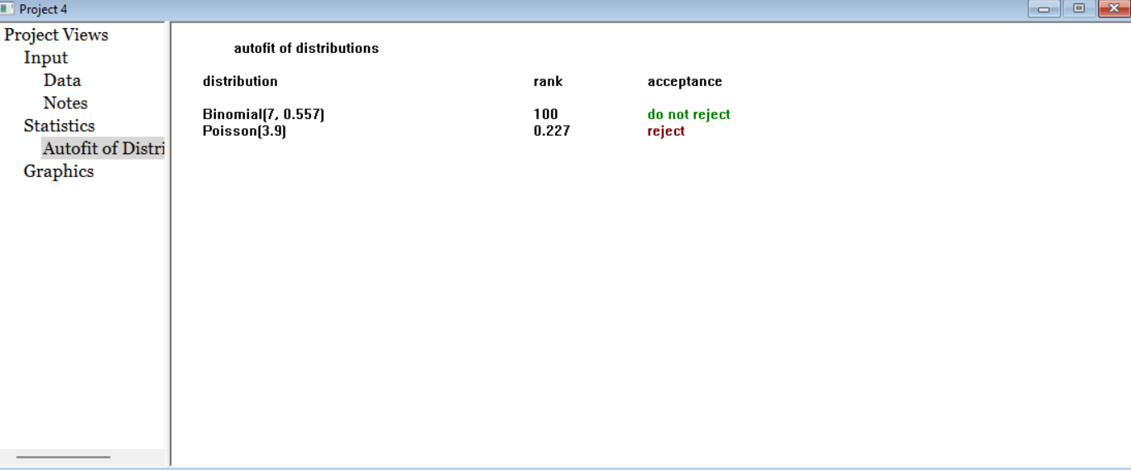
 |  |  |  |  |  |  |  |  |  |  |  |  |  |  |  |  |  |  |  |  |  |  |  |  |  |  |  |  | 4.8580645161 | 15
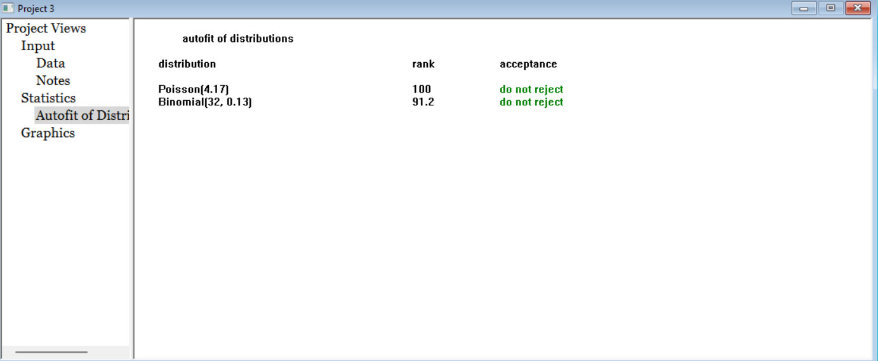
 |  |  |  |  |  |  |  |  |  |  |  |  |  |  |  |  |  |  |  |  |  |  |  |  |  |  |  |  | 5.1819354839 | 16
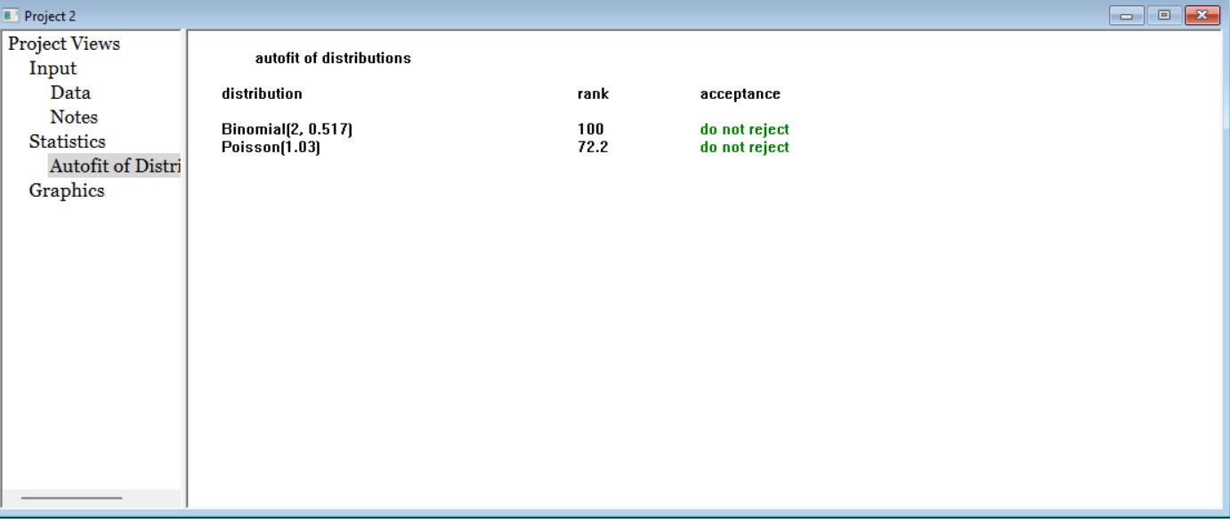

 |  |  |  |  |  |  |  |  |  |  |  |  |  | Llegadas
 |  |  |  |  | 1 | 7:05-7:10 | 7 |  | 7:05:00 | 7:10:00 | 2.7888446215 |  |  |  | 1 | 7:05-7:10 | 7 |  | media | 8.3666666667
 |  |  |  |  | 2 | 7:10-7:15 | 17 |  | 7:10:00 | 7:15:00 | 6.7729083665 |  |  |  | 2 | 7:10-7:15 | 17 |  | varianza | 7.8954022989
 |  |  |  |  | 3 | 7:15-7:20 | 7 |  | 7:15:00 | 7:20:00 | 2.7888446215 |  |  |  | 3 | 7:15-7:20 | 7
 |  |  |  |  | 4 | 7:20-7:25 | 10 |  | 7:20:00 | 7:25:00 | 3.984063745 |  |  |  | 4 | 7:20-7:25 | 10 |  |  |  |  |  |  |  |  |  |  |  |  |  |  |  |  |  |  |  |  |  |  |  | Dulceria |  | 1 |  | 5 |  | media | 4.1666666667
 |  |  |  |  | 5 | 7:25-7:30 | 5 |  | 7:25:00 | 7:30:00 | 1.9920318725 |  |  |  | 5 | 7:25-7:30 | 5 |  |  |  |  |  |  |  |  |  |  |  |  |  |  |  |  |  |  |  |  |  |  |  |  |  | 2 |  | 3 |  | varianza | 3.7298850575
 |  |  |  |  | 6 | 7:30-7:35 | 14 |  | 7:30:00 | 7:35:00 | 5.577689243 |  |  |  | 6 | 7:30-7:35 | 14 |  |  |  |  |  |  |  |  |  |  |  |  |  |  |  |  |  |  |  |  |  |  |  |  |  | 3 |  | 5
 |  |  |  |  | 7 | 7:35-7:40 | 4 |  | 7:35:00 | 7:40:00 | 1.593625498 |  |  |  | 7 | 7:35-7:40 | 4 |  |  |  |  |  |  |  |  |  |  |  |  |  |  |  |  |  |  |  |  |  |  |  |  |  | 4 |  | 7
 |  |  |  |  | 8 | 7:40-7:45 | 8 |  | 7:40:00 | 7:45:00 | 3.187250996 |  |  |  | 8 | 7:40-7:45 | 8 |  |  |  |  |  |  |  |  |  |  |  |  |  |  |  |  |  |  |  |  |  |  |  |  |  | 5 |  | 7
 |  |  |  |  | 9 | 7:45-7:50 | 8 |  | 7:45:00 | 7:50:00 | 3.187250996 |  |  |  | 9 | 7:45-7:50 | 8 |  |  |  |  |  |  |  |  |  |  |  |  |  |  |  |  |  |  |  |  |  |  |  |  |  | 6 |  | 2
 |  |  |  |  | 10 | 7:50-7:55 | 7 |  | 7:50:00 | 7:55:00 | 2.7888446215 |  |  |  | 10 | 7:50-7:55 | 7 |  |  |  |  |  |  |  |  |  |  |  |  |  |  |  |  |  |  |  |  |  |  |  |  |  | 7 |  | 2
 |  |  |  |  | 11 | 7:55-8:00 | 10 |  | 7:55:00 | 8:00:00 | 3.984063745 |  |  |  | 11 | 7:55-8:00 | 10 |  |  |  |  |  |  |  |  |  |  |  |  |  |  |  |  |  |  |  |  |  |  |  |  |  | 8 |  | 2
 |  |  |  |  | 12 | 8:00-8:05 | 12 |  | 8:00:00 | 8:05:00 | 4.780876494 |  |  |  | 12 | 8:00-8:05 | 12 |  |  |  |  |  |  |  |  |  |  |  |  |  |  |  |  |  |  |  |  |  |  |  |  |  | 9 |  | 8
 |  |  |  |  | 13 | 8:05-8:10 | 7 |  | 8:05:00 | 8:10:00 | 2.7888446215 |  |  |  | 13 | 8:05-8:10 | 7 |  |  |  |  |  |  |  |  |  |  |  |  |  |  |  |  |  |  |  |  |  |  |  |  |  | 10 |  | 6
 |  |  |  |  | 14 | 8:10-8:15 | 8 |  | 8:10:00 | 8:15:00 | 3.187250996 |  |  |  | 14 | 8:10-8:15 | 8 |  |  |  |  |  |  |  |  |  |  |  |  |  |  |  |  |  |  |  |  |  |  |  |  |  | 11 |  | 3
 |  |  |  |  | 15 | 8:15-8:20 | 10 |  | 8:15:00 | 8:20:00 | 3.984063745 |  |  |  | 15 | 8:15-8:20 | 10 |  |  |  |  |  |  |  |  |  |  |  |  |  |  |  |  |  |  |  |  |  |  |  |  |  | 12 |  | 3
 |  |  |  |  | 16 | 8:20-8:25 | 9 |  | 8:20:00 | 8:25:00 | 3.5856573705 |  |  |  | 16 | 8:20-8:25 | 9 |  |  |  |  |  |  |  |  |  |  |  |  |  |  |  |  |  |  |  |  |  |  |  |  |  | 13 |  | 7
 |  |  |  |  | 17 | 8:25-8:30 | 12 |  | 8:25:00 | 8:30:00 | 4.780876494 |  |  |  | 17 | 8:25-8:30 | 12 |  |  |  |  |  |  |  |  |  |  |  |  |  |  |  |  |  |  |  |  |  |  |  |  |  | 14 |  | 5
 |  |  |  |  | 18 | 8:30-8:35 | 7 |  | 8:30:00 | 8:35:00 | 2.7888446215 |  |  |  | 18 | 8:30-8:35 | 7 |  |  |  |  |  |  |  |  |  |  |  |  |  |  |  |  |  |  |  |  |  |  |  |  |  | 15 |  | 8
 |  |  |  |  | 19 | 8:35-8:40 | 8 |  | 8:35:00 | 8:40:00 | 3.187250996 |  |  |  | 19 | 8:35-8:40 | 8 |  |  |  |  |  |  |  |  |  |  |  |  |  |  |  |  |  |  |  |  |  |  |  |  |  | 16 |  | 5
 |  |  |  |  | 20 | 8:40-8:45 | 10 |  | 8:40:00 | 8:45:00 | 3.984063745 |  |  |  | 20 | 8:40-8:45 | 10 |  |  |  |  |  |  |  |  |  |  |  |  |  |  |  |  |  |  |  |  |  |  |  |  |  | 17 |  | 5
 |  |  |  |  | 21 | 8:45-8:50 | 6 |  | 8:45:00 | 8:50:00 | 2.390438247 |  |  |  | 21 | 8:45-8:50 | 6 |  |  |  |  |  |  |  |  |  |  |  |  |  |  |  |  |  |  |  |  |  |  |  |  |  | 18 |  | 3
 |  |  |  |  | 22 | 8:50-8:55 | 9 |  | 8:50:00 | 8:55:00 | 3.5856573705 |  |  |  | 22 | 8:50-8:55 | 9 |  |  |  |  |  |  |  |  |  |  |  |  |  |  |  |  |  |  |  |  |  |  |  |  |  | 19 |  | 4
 |  |  |  |  | 23 | 8:55-9:00 | 5 |  | 8:55:00 | 9:00:00 | 1.9920318725 |  |  |  | 23 | 8:55-9:00 | 5 |  |  |  |  |  |  |  |  |  |  |  |  |  |  |  |  |  |  |  |  |  |  |  |  |  | 20 |  | 3
 |  |  |  |  | 24 | 9:00-9:05 | 6 |  | 9:00:00 | 9:05:00 | 2.390438247 |  |  |  | 24 | 9:00-9:05 | 6 |  |  |  |  |  |  |  |  |  |  |  |  |  |  |  |  |  |  |  |  |  |  |  |  |  | 21 |  | 2
 |  |  |  |  | 25 | 9:05-9:10 | 8 |  | 9:05:00 | 9:10:00 | 3.187250996 |  |  |  | 25 | 9:05-9:10 | 8 |  |  |  |  |  |  |  |  |  |  |  |  |  |  |  |  |  |  |  |  |  |  |  |  |  | 22 |  | 6
 |  |  |  |  | 26 | 9:10-9:15 | 10 |  | 9:10:00 | 9:15:00 | 3.984063745 |  |  |  | 26 | 9:10-9:15 | 10 |  |  |  |  |  |  |  |  |  |  |  |  |  |  |  |  |  |  |  |  |  |  |  |  |  | 23 |  | 2
 |  |  |  |  | 27 | 9:15-9:20 | 7 |  | 9:15:00 | 9:20:00 | 2.7888446215 |  |  |  | 27 | 9:15-9:20 | 7 |  |  |  |  |  |  |  |  |  |  |  |  |  |  |  |  |  |  |  |  |  |  |  |  |  | 24 |  | 4
 |  |  |  |  | 28 | 9:20-9:25 | 9 |  | 9:20:00 | 9:25:00 | 3.5856573705 |  |  |  | 28 | 9:20-9:25 | 9 |  |  |  |  |  |  |  |  |  |  |  |  |  |  |  |  |  |  |  |  |  |  |  |  |  | 25 |  | 2
 |  |  |  |  | 29 | 9:25-9:30 | 5 |  | 9:25:00 | 9:30:00 | 1.9920318725 |  |  |  | 29 | 9:25-9:30 | 5 |  |  |  |  |  |  |  |  |  |  |  |  |  |  |  |  |  |  |  |  |  |  |  |  |  | 26 |  | 4
 |  |  |  |  | 30 | 9:30-9:35 | 6 |  | 9:30:00 | 9:35:00 | 2.390438247 |  |  |  | 30 | 9:30-9:35 | 6 |  |  |  |  |  |  |  |  |  |  |  |  |  |  |  |  |  |  |  |  |  |  |  |  |  | 27 |  | 4
 |  |  |  |  |  |  |  |  |  |  |  |  |  |  |  |  |  |  |  |  |  |  |  |  |  |  |  |  |  |  |  |  |  |  |  |  |  |  |  |  |  |  | 28 |  | 2
 |  |  |  |  |  |  |  |  |  |  |  |  |  |  |  |  | 251 |  |  |  |  |  |  |  |  |  |  |  |  |  |  |  |  |  |  |  |  |  |  |  |  |  | 29 |  | 2
 |  |  |  |  |  |  |  |  |  |  |  |  |  |  |  |  |  |  |  |  |  |  |  |  |  |  |  |  |  |  |  |  |  |  |  |  |  |  |  |  |  |  | 30 |  | 4
 |  |  |  |  |  |  | 251 | 100
 |  |  |  |  |  |  |  |  |  |  |  |  |  | Taquilla N | 1 |  | 4 |  | media | 2.7333333333
 |  |  |  |  |  |  |  |  |  |  |  |  |  |  | 2 |  | 2 |  | varianza | 1.2367816092
 |  |  |  |  |  |  |  |  |  |  |  |  |  |  | 3 |  | 3
 |  |  |  |  |  |  |  |  |  |  |  |  |  |  | 4 |  | 2
 |  |  |  |  |  |  |  |  |  |  |  |  |  |  | 5 |  | 3 |  |  |  |  |  |  |  |  |  |  |  |  |  |  |  |  |  |  |  |  |  |  |  | Cafeteria |  | 1 |  | 5 |  | media | 3.9
 |  |  |  |  |  |  |  |  |  |  |  |  |  |  | 6 |  | 4 |  |  |  |  |  |  |  |  |  |  |  |  |  |  |  |  |  |  |  |  |  |  |  |  |  | 2 |  | 4 |  | varianza | 1.4724137931
 |  |  |  |  |  |  |  |  |  |  |  |  |  |  | 7 |  | 3 |  |  |  |  |  |  |  |  |  |  |  |  |  |  |  |  |  |  |  |  |  |  |  |  |  | 3 |  | 6
 |  |  |  |  |  |  |  |  |  |  |  |  |  |  | 8 |  | 2 |  |  |  |  |  |  |  |  |  |  |  |  |  |  |  |  |  |  |  |  |  |  |  |  |  | 4 |  | 4
 |  |  |  |  |  |  |  |  |  |  |  |  |  |  | 9 |  | 4 |  |  |  |  |  |  |  |  |  |  |  |  |  |  |  |  |  |  |  |  |  |  |  |  |  | 5 |  | 3
 |  |  |  |  |  |  |  |  |  |  |  |  |  |  | 10 |  | 2 |  |  |  |  |  |  |  |  |  |  |  |  |  |  |  |  |  |  |  |  |  |  |  |  |  | 6 |  | 3
 |  |  |  |  |  |  |  |  |  |  |  |  |  |  | 11 |  | 3 |  |  |  |  |  |  |  |  |  |  |  |  |  |  |  |  |  |  |  |  |  |  |  |  |  | 7 |  | 5
 |  |  |  |  |  |  |  |  |  |  |  |  |  |  | 12 |  | 2 |  |  |  |  |  |  |  |  |  |  |  |  |  |  |  |  |  |  |  |  |  |  |  |  |  | 8 |  | 3
 |  |  |  |  |  |  |  |  |  |  |  |  |  |  | 13 |  | 3 |  |  |  |  |  |  |  |  |  |  |  |  |  |  |  |  |  |  |  |  |  |  |  |  |  | 9 |  | 7
 |  |  |  |  |  |  |  |  |  |  |  |  |  |  | 14 |  | 4 |  |  |  |  |  |  |  |  |  |  |  |  |  |  |  |  |  |  |  |  |  |  |  |  |  | 10 |  | 4
 |  |  |  |  |  |  |  |  |  |  |  |  |  |  | 15 |  | 2 |  |  |  |  |  |  |  |  |  |  |  |  |  |  |  |  |  |  |  |  |  |  |  |  |  | 11 |  | 3
 |  |  |  |  |  |  |  |  |  |  |  |  |  |  | 16 |  | 4 |  |  |  |  |  |  |  |  |  |  |  |  |  |  |  |  |  |  |  |  |  |  |  |  |  | 12 |  | 4
 |  |  |  |  |  |  |  |  |  |  |  |  |  |  | 17 |  | 2 |  |  |  |  |  |  |  |  |  |  |  |  |  |  |  |  |  |  |  |  |  |  |  |  |  | 13 |  | 4
 |  |  |  |  |  |  |  |  |  |  |  |  |  |  | 18 |  | 4 |  |  |  |  |  |  |  |  |  |  |  |  |  |  |  |  |  |  |  |  |  |  |  |  |  | 14 |  | 3
 |  |  |  |  |  |  |  |  |  |  |  |  |  |  | 19 |  | 5 |  |  |  |  |  |  |  |  |  |  |  |  |  |  |  |  |  |  |  |  |  |  |  |  |  | 15 |  | 4
 |  |  |  |  |  |  |  |  |  |  |  |  |  |  | 20 |  | 2 |  |  |  |  |  |  |  |  |  |  |  |  |  |  |  |  |  |  |  |  |  |  |  |  |  | 16 |  | 3
 |  |  |  |  |  |  |  |  |  |  |  |  |  |  | 21 |  | 2 |  |  |  |  |  |  |  |  |  |  |  |  |  |  |  |  |  |  |  |  |  |  |  |  |  | 17 |  | 3
 |  |  |  |  |  |  |  |  |  |  |  |  |  |  | 22 |  | 3 |  |  |  |  |  |  |  |  |  |  |  |  |  |  |  |  |  |  |  |  |  |  |  |  |  | 18 |  | 4
 |  |  |  |  |  |  |  |  |  |  |  |  |  |  | 23 |  | 1 |  |  |  |  |  |  |  |  |  |  |  |  |  |  |  |  |  |  |  |  |  |  |  |  |  | 19 |  | 3
 |  |  |  |  |  |  |  |  |  |  |  |  |  |  | 24 |  | 2 |  |  |  |  |  |  |  |  |  |  |  |  |  |  |  |  |  |  |  |  |  |  |  |  |  | 20 |  | 5
 |  |  |  |  |  |  |  |  |  |  |  |  |  |  | 25 |  | 0 |  |  |  |  |  |  |  |  |  |  |  |  |  |  |  |  |  |  |  |  |  |  |  |  |  | 21 |  | 3
 |  |  |  |  |  |  |  |  |  |  |  |  |  |  | 26 |  | 4 |  |  |  |  |  |  |  |  |  |  |  |  |  |  |  |  |  |  |  |  |  |  |  |  |  | 22 |  | 4
 |  |  |  |  |  |  |  |  |  |  |  |  |  |  | 27 |  | 2 |  |  |  |  |  |  |  |  |  |  |  |  |  |  |  |  |  |  |  |  |  |  |  |  |  | 23 |  | 0
 |  |  |  |  |  |  |  |  |  |  |  |  |  |  | 28 |  | 2 |  |  |  |  |  |  |  |  |  |  |  |  |  |  |  |  |  |  |  |  |  |  |  |  |  | 24 |  | 5
 |  |  |  |  |  |  |  |  |  |  |  |  |  |  | 29 |  | 2 |  |  |  |  |  |  |  |  |  |  |  |  |  |  |  |  |  |  |  |  |  |  |  |  |  | 25 |  | 4
 |  |  |  |  |  |  |  |  |  |  |  |  |  |  | 30 |  | 4 |  |  |  |  |  |  |  |  |  |  |  |  |  |  |  |  |  |  |  |  |  |  |  |  |  | 26 |  | 4
 |  |  |  |  |  |  |  |  |  |  |  |  |  |  |  |  |  |  |  |  |  |  |  |  |  |  |  |  |  |  |  |  |  |  |  |  |  |  |  |  |  |  | 27 |  | 5
 |  |  |  |  |  |  |  |  |  |  |  |  |  |  |  |  |  |  |  |  |  |  |  |  |  |  |  |  |  |  |  |  |  |  |  |  |  |  |  |  |  |  | 28 |  | 4
 |  |  |  |  |  |  |  |  |  |  |  |  |  |  |  |  |  |  |  |  |  |  |  |  |  |  |  |  |  |  |  |  |  |  |  |  |  |  |  |  |  |  | 29 |  | 4
 |  |  |  |  |  |  |  |  |  |  |  |  |  | Taquilla A | 1 |  | 1 |  | media | 1.0333333333 |  |  |  |  |  |  |  |  |  |  |  |  |  |  |  |  |  |  |  |  |  |  | 30 |  | 4
 |  |  |  |  |  |  |  |  |  |  |  |  |  |  | 2 |  | 2 |  | varianza | 0.58505747126
 |  |  |  |  |  |  |  |  |  |  |  |  |  |  | 3 |  | 2
 |  |  |  |  |  |  |  |  |  |  |  |  |  |  | 4 |  | 2
 |  |  |  |  |  |  |  |  |  |  |  |  |  |  | 5 |  | 1
 |  |  |  |  |  |  |  |  |  |  |  |  |  |  | 6 |  | 0
 |  |  |  |  |  |  |  |  |  |  |  |  |  |  | 7 |  | 1
 |  |  |  |  |  |  |  |  |  |  |  |  |  |  | 8 |  | 1
 |  |  |  |  |  |  |  |  |  |  |  |  |  |  | 9 |  | 0
 |  |  |  |  |  |  |  |  |  |  |  |  |  |  | 10 |  | 1
 |  |  |  |  |  |  |  |  |  |  |  |  |  |  | 11 |  | 1
 |  |  |  |  |  |  |  |  |  |  |  |  |  |  | 12 |  | 1
 |  |  |  |  |  |  |  |  |  |  |  |  |  |  | 13 |  | 1
 |  |  |  |  |  |  |  |  |  |  |  |  |  |  | 14 |  | 0
 |  |  |  |  |  |  |  |  |  |  |  |  |  |  | 15 |  | 0
 |  |  |  |  |  |  |  |  |  |  |  |  |  |  | 16 |  | 1
 |  |  |  |  |  |  |  |  |  |  |  |  |  |  | 17 |  | 2
 |  |  |  |  |  |  |  |  |  |  |  |  |  |  | 18 |  | 1
 |  |  |  |  |  |  |  |  |  |  |  |  |  |  | 19 |  | 2
 |  |  |  |  |  |  |  |  |  |  |  |  |  |  | 20 |  | 0
 |  |  |  |  |  |  |  |  |  |  |  |  |  |  | 21 |  | 0
 |  |  |  |  |  |  |  |  |  |  |  |  |  |  | 22 |  | 1
 |  |  |  |  |  |  |  |  |  |  |  |  |  |  | 23 |  | 2
 |  |  |  |  |  |  |  |  |  |  |  |  |  |  | 24 |  | 2
 |  |  |  |  |  |  |  |  |  |  |  |  |  |  | 25 |  | 2
 |  |  |  |  |  |  |  |  |  |  |  |  |  |  | 26 |  | 1
 |  |  |  |  |  |  |  |  |  |  |  |  |  |  | 27 |  | 2
 |  |  |  |  |  |  |  |  |  |  |  |  |  |  | 28 |  | 1
 |  |  |  |  |  |  |  |  |  |  |  |  |  |  | 29 |  | 0
 |  |  |  |  |  |  |  |  |  |  |  |  |  |  | 30 |  | 0

